信用交易
融资融券市场交易数据统计(2023-01-17)

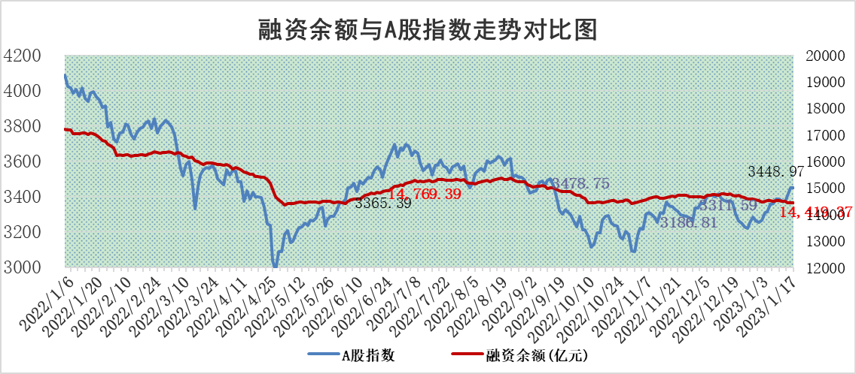
标的证券 | 融资融券余额（亿元） | 融资余额（亿元） | 融券余额（亿元） | 融资买入额（亿元） | 融资融券规模变化（亿元） | 融资余额增幅(‰) | 融券余额增幅(%)
统计数据 | 15,371.52 | 14,419.37 | 952.14 | 491.94 | -22.59 | -0.97 | -0.89

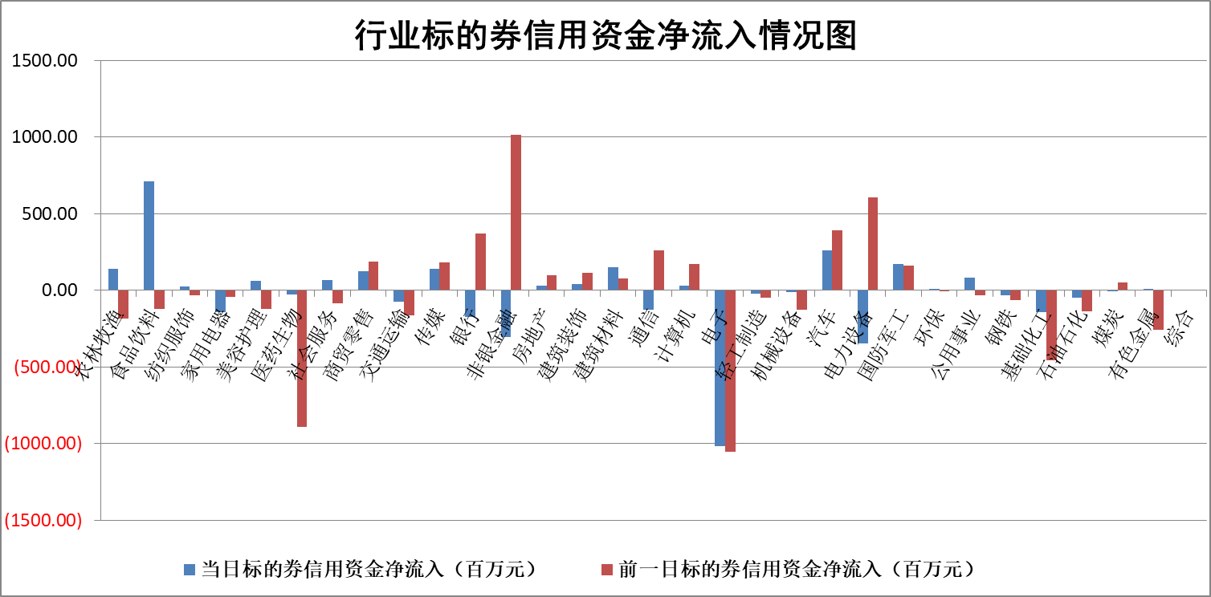

标的基金代码 | 标的基金简称 | 融资余额/市值(%) | 融资余额增幅(%) | 融资买入额/成交金额(%) | （融资余额净增额-融券余额净增额）/市值(‱) | 融券余额降幅(%) | ABS[（融资余额净增额-融券余额净增额）/市值净增额-1](%)
159902 | 华夏中小板ETF | 0.00 | 0.00 | 0.00 | 0.00 | 0.00 | 100.00
159915 | 易方达创业板ETF | 1.64 | 1.42 | 795.06 | 2.14 | -1.47 | 97.18
159919 | 嘉实沪深300ETF | 4.14 | -2.02 | 1.68 | -10.52 | -12.44 | 121.85
159920 | 华夏恒生ETF | 71.89 | -0.20 | 9.93 | -14.72 | 1.24 | 157.89
159922 | 嘉实中证500ETF | 0.39 | 2.12 | 226.94 | 1.02 | 0.06 | 99.36
159925 | 南方沪深300ETF | 0.01 | -0.26 | 0.00 | 0.00 | 0.00 | 100.00
159928 | 消费ETF | 0.67 | 0.84 | 4.88 | 1.09 | 3.29 | 98.98
159934 | 易方达黄金ETF | 467.75 | -0.41 | 8.49 | -194.39 | 0.00 | 1181.88
159939 | 全指信息技术ETF | 0.65 | -1.79 | 6.89 | -1.47 | -15.72 | 101.23
159940 | 全指金融地产ETF | 0.13 | 0.29 | 0.00 | 0.04 | 0.00 | 99.85
159995 | 半导体芯片ETF | 1.77 | -2.07 | 278.60 | -5.04 | -12.26 | 105.00
159997 | 天弘中证电子ETF | 2.23 | 3.54 | 5.13 | 7.60 | -1.56 | 94.84
159998 | 天弘中证计算机主题ETF | 0.21 | -20.56 | 0.02 | -5.43 | 0.00 | 109.86
510050 | 华夏上证50ETF | 8.79 | 1.10 | 220.96 | 9.43 | -0.54 | 90.81
510180 | 华安上证180ETF | 0.45 | -0.89 | 0.86 | -0.35 | 3.80 | 99.14
510880 | 华泰柏瑞红利ETF | 0.23 | -0.70 | 0.30 | -0.16 | 0.74 | 100.22
510900 | 易方达恒生H股ETF | 103.47 | -0.33 | 3.50 | -34.20 | 0.00 | 40.72
511010 | 5年期国债ETF | 0.00 | 0.00 | 0.00 | 0.00 | 0.00 | 100.00
511380 | 可转债及可交换债券ETF | 9.15 | -5.38 | 2.26 | -52.05 | 0.00 | 180.02
512000 | 全指证券ETF | 6.00 | -1.08 | 21.39 | -9.33 | -8.11 | 133.62
512010 | 沪深300医药卫生ETF | 3.96 | 3.03 | 23.33 | 10.97 | -3.31 | 208.06
512070 | 沪深300非银ETF | 1.19 | -5.38 | 27.25 | -4.56 | 13.26 | 96.63
512400 | 南方中证申万有色金属ETF | 1.57 | 6.92 | 0.96 | 15.14 | 8.07 | 127.07
512580 | 广发中证环保产业ETF | 0.79 | 10.26 | 0.32 | 6.08 | -2.58 | 48.79
512660 | 国泰中证军工ETF | 3.21 | -1.01 | 18.03 | -3.86 | -1.39 | 101.94
512800 | 华宝中证银行ETF | 14.62 | 0.22 | 1.89 | -9.29 | -40.13 | 91.23
512980 | 广发中证传媒ETF | 1.22 | -2.41 | 114.93 | -3.01 | 0.00 | 97.30
515030 | 华夏中证新能源汽车ETF | 1.69 | -1.60 | 18.91 | -2.18 | 1.89 | 101.56
515050 | 华夏中证5G通信主题ETF | 1.66 | 2.01 | 135.81 | 3.19 | -1.05 | 96.40
515070 | 华夏中证人工智能ETF | 1.17 | 1.36 | 1.33 | 1.56 | 0.00 | 98.00
标的股票比较指标 |  | 融资余额/流通A股市值(%) | 融资余额增幅(%) | 融资买入额/成交金额(%) | （融资余额净增额-融券余额净增额）/流通A股市值(‱) | 融券余额降幅(%) | ABS[（融资余额净增额-融券余额净增额）/流通A股市值净增额-1](%)
前十名标的个股 |  | 仁东控股 | 台华新材 | 中航机电 | 创益通 | 福达合金 | 山水比德
 |  | 数码视讯 | 通达股份 | 兆日科技 | 皇氏集团 | 国际实业 | 天奈科技
 |  | 全柴动力 | 创益通 | 创益通 | 通达股份 | 五洲交通 | 倍轻松
 |  | 海兰信 | 康为世纪 | 翔宇医疗 | 康为世纪 | 剑桥科技 | 深桑达A
 |  | 莱茵生物 | 湘财股份 | 广日股份 | 金三江 | 远达环保 | 卓胜微
 |  | 亚通股份 | 皇氏集团 | 通用电梯 | 纳微科技 | 杭电股份 | 春晖智控
 |  | 超捷股份 | 北路智控 | 劲嘉股份 | 鸿日达 | 天房发展 | 工大高科
 |  | 中体产业 | 盐津铺子 | 电气风电 | 山水比德 | 三川智慧 | 金盘科技
 |  | 尖峰集团 | 宁波精达 | 华达科技 | 国光电器 | 悦达投资 | 腾亚精工
 |  | 先惠技术 | 麦捷科技 | 晨鸣纸业 | 湘财股份 | 晋亿实业 | 科汇股份
后十名标的个股 |  | 泽达易盛 | 楚天龙 | 美凯龙 | 楚天龙 | 华茂股份 | 北方导航
 |  | 岱美股份 | 聚胶股份 | 中航电测 | 生意宝 | 生意宝 | 药康生物
 |  | 飞科电器 | 怡合达 | 新动力 | 山西路桥 | 红星发展 | 江特电机
 |  | 皇马科技 | 益方生物 | 泽达易盛 | 腾亚精工 | 中国科传 | 威高骨科
 |  | 中国人寿 | 芯能科技 | 利源精制 | 超捷股份 | 铖昌科技 | 斯瑞新材
 |  | 鸿路钢构 | 亚虹医药 | 东旭光电 | 工大高科 | 广誉远 | 泉峰汽车
 |  | 继峰股份 | 晶澳科技 | 华光新材 | 方邦股份 | 日发精机 | 苏大维格
 |  | 奕瑞科技 | 艾德生物 | 工大高科 | 信德新材 | 山西证券 | 震有科技
 |  | 晨光股份 | 山西路桥 | 仁东控股 | 大智慧 | 合锻智能 | 迈得医疗
 |  | 盐津铺子 | 方邦股份 | 大地海洋 | 芯能科技 | 城建发展 | 中远海能
说明：1.以上普通交易数据和信用交易数据皆以交易日收盘后数据为基准；2.上述标的证券总数据只计算标的证券市场总数据，不包括从标的证券中调出去标的证券数据，所以与交易所公布的总值略有不同； 3.上述行业采用申万一级行业分类；4.以上标的基金和标的个股中比较的6个指标值中：前5个（从左至右）为正向指标，值越大排名越靠前；第6个为逆向指标，值越小，排名越靠前；5.第6个指标中ABS[]表示求绝对值，其主要用于考量信用资金相对净流入对股价相对净变化的贡献程度；6.数据来源：wind，交易所。

 |  |  |  | 证券代码 | 新增融资余额 | 融资买入额 | 融资买入增幅前10
 |  | 1 | 台华新材 | 603055 | 26701429 | 35830880 | 205%
 |  | 2 | 通达股份 | 002560 | 75610516 | 147260874 | 97%
 |  | 3 | 创益通 | 300991 | 19832867 | 25135032 | 44%
 |  | 4 | 康为世纪 | 688426 | 7712584 | 9056670 | 33%
 |  | 5 | 湘财股份 | 600095 | 107571724 | 378864452 | 27%
 |  | 6 | 皇氏集团 | 002329 | 76493721 | 141923603 | 26%
 |  | 7 | 北路智控 | 301195 | 1544759 | 2436834 | 25%
 |  | 8 | 盐津铺子 | 002847 | 2315454 | 3122392 | 23%
 |  | 9 | 宁波精达 | 603088 | 9417788 | 16954093 | 21%
 |  | 10 | 麦捷科技 | 300319 | 26075307 | 45468372 | 21%

